conso
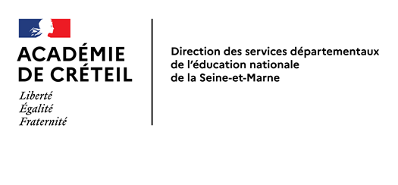
 |  |  | CTSD du 28/06/2022

 |  |  | Document de travail 2

Moyens de l'assistance éducative
et de l'accompagnement des élèves en situation de handicap

Evolution des dotations sur 3 ans

 | Rappel dotations |  | Dotation 2022-2023 **
 | 2020-2021 | 2021-2022
Dispositifs relais | 10.5 | 10.5 | 10.5
Internat | 5 | 5 | 5
AED collèges | 644.5 | 645 | 645
Assistants pédagogiques | 61.5 | 61 | 61
Total vie scolaire | 721.5 | 721.5 | 721.5

AESH-Co ULIS | 47,5* | 41* | 41*
AESH-mutualisés HT2 | 821.2 | 889.7 | 889.7
Total AESH HT2** | 868.7 | 930.7 | 930.7

TOTAL DOTATION COLLEGES | 1590.2 | 1652.2 | 1652.2

AESH individuels T2 ** | 828 | 828 | 828

TOTAL GENERAL | 2418.2 | 2480.2 | 2480.2

* y compris 4,5 ETP lycées
** Données provisoires pour R2022 (Dotation académique non notifiée à ce jour)

